original_data
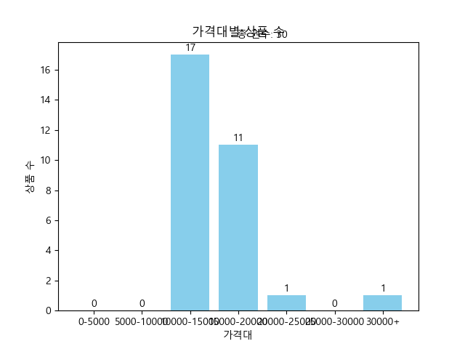
제목 | 가격 | 등수 | 연도 | 가격대
아주 희미한 빛으로도 (최은영 소설) | 15120 | 소설 5위 | 2023.08.07. | 15000-20000
도시와 그 불확실한 벽 (무라카미 하루키 장편소설) | 10620 | 소설 6위 | 2023.09.06. | 10000-15000
미들마치 1 | 17550 | 소설 108위 | 2024.01.15. | 15000-20000
미들마치 2 | 12600 | 소설 144위 | 2024.01.15. | 10000-15000
페어워닝 (마이클 코넬리 장편소설) | 15390 | 소설 105위 | 2024.01.23. | 15000-20000
파친코(합본 한정판) (이민진 장편소설) | 11340 | 소설 57위 | 2023.12.20. | 10000-15000
요괴어사 2: 각성 (역사 판타지 소설) | 15390 | 소설 85위 | 2023.12.18. | 15000-20000
라디오 체조 (오쿠다 히데오 장편소설) | 11340 | 소설 54위 | 2023.11.28. | 10000-15000
위시 (니컬러스 스파크스 장편소설) | 18810 | 소설 115위 | 2023.12.01. | 15000-20000
해리 포터와 아즈카반의 죄수(미나리마 에디션) | 23090 | 소설 100위 | 2023.10.03. | 20000-25000
아주 오래된 시에서 찾아낸 삶의 해답 (혼자라도 걱정 않는 삶) | 15390 | 시/에세이 70위 | 2024.01.25. | 15000-20000
죽음 이야기(상) (Faust Box) | 14540 | 소설 99위 | 2024.01.10. | 10000-15000
죽음 이야기(하) (Faust Box) | 12240 | 소설 111위 | 2024.01.10. | 10000-15000
마리 앙투아네트 (베르사유와 프랑스혁명) | 14970 | 역사 90위 | 2023.10.23. | 10000-15000
메리골드 마음 사진관 | 32490 | 소설 2위 | 2024.01.12. | 30000+
눈에 갇힌 외딴 산장에서 | 15390 | 소설 40위 | 2023.07.18. | 15000-20000
꿀벌의 예언 2 (베르나르 베르베르 장편소설) | 10260 | 소설 116위 | 2023.06.22. | 10000-15000
사라진 것들 (앤드루 포터 소설) | 10260 | 소설 13위 | 2024.01.15. | 10000-15000
지구 생물체는 항복하라 (정보라 연작소설집) | 14110 | 소설 119위 | 2024.01.29. | 10000-15000
전생했더니 슬라임이었던 건에 대하여 21 (S Novel+) | 15300 | 소설 92위 | 2024.01.18. | 15000-20000
명탐정의 창자 | 16080 | 소설 83위 | 2024.01.31. | 15000-20000
속임수의 섬 | 14370 | 소설 59위 | 2024.01.29. | 10000-15000
이처럼 사소한 것들 | 12150 | 소설 1위 | 2023.11.27. | 10000-15000
약사의 혼잣말 13 (카니발 플러스) | 16200 | 소설 84위 | 2024.01.10. | 15000-20000
호밀밭의 파수꾼 | 11340 | 소설 64위 | 2023.01.17. | 10000-15000
완전 부부 범죄 | 14370 | 소설 139위 | 2024.01.18. | 10000-15000
듄의 세계 (『듄』에 영감을 준 모든 것들) | 10260 | 소설 62위 | 2024.01.04. | 10000-15000
돌연한 출발 (프란츠 카프카 단편선) | 14970 | 소설 52위 | 2023.04.07. | 10000-15000
작은 책방 | 12600 | 소설 93위 | 2023.12.21. | 10000-15000
요괴어사 (지옥에서 온 심판자) | 15390 | 소설 145위 | 2023.04.24. | 15000-20000

